Tabel Lamda
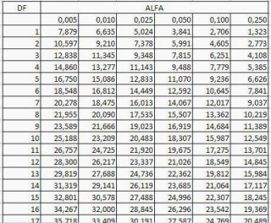
DK
Taraf Kesalahan

